Ark1
Babybudget |  |  |  |  |  |  | 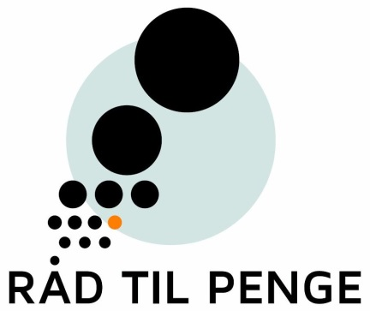

Engangsudgifter i graviditeten |  |  |  | Engangsudgifter når barnet er 0-12 måneder
 |  | Anslå pris |  |  |  |  |  |  | Anslå pris
 | Ca. 2-4 par graviditetsbukser/nederdele |  | kr. |  | Fest i forbindelse med barnedåb/navngivning |  |  |  |  | kr.
 | Ca. 2-5 graviditetsbluser og undertrøjer |  | kr. |  | Tremmeseng |  |  |  |  | kr.
 | Graviditetsvitaminpiller + jerntabletter |  | kr. |  | Høj stol |  |  |  |  | kr.
 | Barnevogn + madras |  | kr. |  | Sammenklappelig rejseseng |  |  |  |  | kr.
 | Regnslag og myggenet til barnevogn |  | kr. |  | Ca. 3 plastictallerkener, krus, hagesmække, skeer |  |  |  |  | kr.
 | Cykelpumpe og kædelås til barnevogn |  | kr. |  | Opbevaringsreol eller lign. til babyens legetøj |  |  |  |  | kr.
 | Vugge + madras |  | kr. |  | Evt. skråstol |  |  |  |  | kr.
 | Lift (inkl madras) eller kørepose |  | kr. |  | Evt. kravlegård |  |  |  |  | kr.
 | Pusletaske |  | kr. |  | Evt. Legetæppe/aktivitetslegetæppe |  |  |  |  | kr.
 | Ca. 2 tisseunderlag |  | kr. |  | Juniordyne og pude |  |  |  |  | kr.
 | Ca. 2 sæt sengetøj til babydyne- og pude |  | kr. |  | 2 sæt juniorsengesæt |  |  |  |  | kr.
 | Babydyne |  | kr. |  | Evt. Juniorautostol |  |  |  |  | kr.
 | Evt. Babyalarm |  | kr. |  | Almindelig klapvogn |  |  |  |  | kr.
 | Evt. Babyautostol til bil |  | kr. |  | Evt. 1 eller 2 cykelstole |  |  |  |  | kr.
 | Evt. kommode til babyens tøj |  | kr. |  | Paraply-klapvogn til rejse |  |  |  |  | kr.
 | Evt. Babybæresele/slynge |  | kr. |  | Sikring af hjemmet (fx sikkerhedsgitter til trappe) |  |  |  |  | kr.
 | Pulsebord og puslemåtte |  | kr. |  | Evt. møbler til barnet - fx børnestol og børnebord |  |  |  |  | kr.
 | Bleskraldespand |  | kr. |  | Andet |  |  |  |  | kr.
 | Evt. Ammepude |  | kr.
 | Ca. 3 Amme-bh'er og ammeindlæg |  | kr.
 |  |  |  | I alt - engangsudgifter |  |  |  |  | - | kr.
 | Baby-badekar |  | kr.
 | Babyhåndklæde/badelagen |  | kr.
 | Babysæbe, olie, zinksalve, creme |  | kr. | Hvis du/I skal kunne betale engangsudgiften, skal du/I spare følgende op hver måned i barnets første 12 måneder
 | Ca. 4 Sutter |  | kr. |  |  |  |  |  | - | kr.
 | Evt. ca. 4 sutteflasker |  | kr.
 | Ca. 6 stk. bodystockings |  | kr.
 | Ca. 4 sparkedragter |  | kr.
 | Ca. 4 natdragter |  | kr.
 | Ca. 2-3 stk. sweatshirts |  | kr. |  |  | Under graviditeten |  | - | kr.
 | Ca. 6 par strømper |  | kr. |  |  | Når barnet er 0-12 måneder |  | - | kr.
 | Babyovertøj |  | kr. |  |  | I alt - engangsudgifter |  | - | kr.
 | Babyhue og evt. vanter |  | kr.
 | Babytæppe |  | kr.
 | Ca. 20-30 stofbleer |  | kr.
 | Evt. Legetøj: fx uro, rangle mv. |  | kr. |  | Dertil kommer løbende udgifter til bleer, skumvaskeklude,
 | Andet |  | kr. |  | modermælkserstatning, babymad, babytøj, babysko etc.

I alt - engangsudgifter |  | - | kr.

Hvis du/I skal kunne betale engangsudgiften, skal du/I spare følgende op hver måned i 6 måneder af graviditeten |  |  |  |  | Bemærk: Listen over babyudstyr er alene retningsgivende. Noget af udstyret kan du måske undvære. Og du har måske behov for andet udstyr, som ikke står på listen.
 |  | - | kr.

